상품제안서
글래즈하임 매직 만능 회전채칼 | 상품코드: F22464

 |  |  |  |  |  |  | 02-412-0044 | www.easy1.co.kr
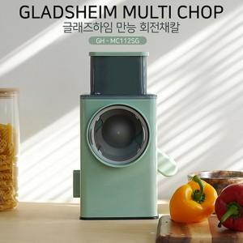

【상세/제작정보】 | <p><span style="font-family: 돋움체, dotumche, applegothic; font-size: 10pt;">​</span>​​</p>

【인쇄/포장옵션】 | 레이저 / 포장불가능

【공급단가】 | 수량 | 100~ | 300~ | 500~ | 1,000~ | 3,000~
*VAT별도 | 단가 | 19,200원 | 18,750원 | 18,450원 | 18,000원 | 17,250원

【상품 URL】 | https://easy1.co.kr:443/src/goods_detail.php?gdno=22464

